Ex1- De Transbordo
 | Cada conexão pode ser chamada de Xij

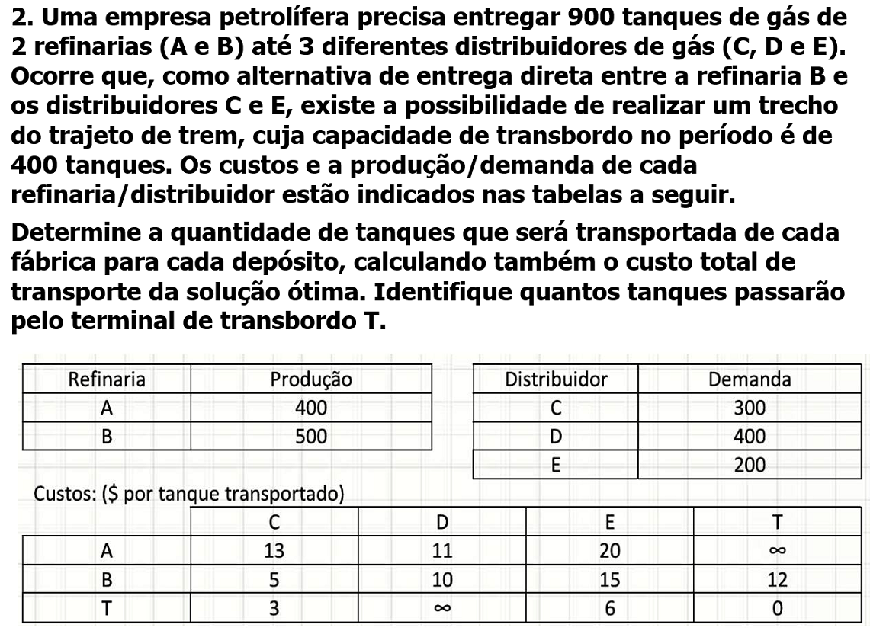
Variáveis
 | X14 | X15 | X16 | X23 | x24 | x25 | x26 | X34 | X36
 | 0 | 0 | 0 | 0 | 0 | 0 | 0 | 0 | 0 |  | 8900
Custos | 13 | 11 | 20 | 12 | 5 | 10 | 15 | 3 | 6 | Total: | 0

Restrições |  |  |  |  |  |  |  |  |  | Usado | Disponivel
REFINARIA1 | 1 | 1 | 1 |  |  |  |  |  |  | 0 | 400
REFINARIA2 |  |  |  | 1 | 1 | 1 | 1 |  |  | 0 | 500
D1 | 1 |  |  |  | 1 |  |  | 1 |  | 0 | 300
D2 |  | 1 |  |  |  | 1 |  |  |  | 0 | 400
D3 |  |  | 1 |  |  |  | 1 |  | 1 | 0 | 200
Transbordo1 |  |  |  | 1 |  |  |  | 1 | 1 | 6 | 0

 |  |  |  |  |  |  |  |  |  |  | Usar menor ou igual para capacidades
 | REFINA |  |  |  | DISTRIBUI
 | A | 400 |  |  | C | 300
 | B | 500 |  | T | D | 400
 |  |  |  |  | E | 200

Ex2- De Problemas de Transporte
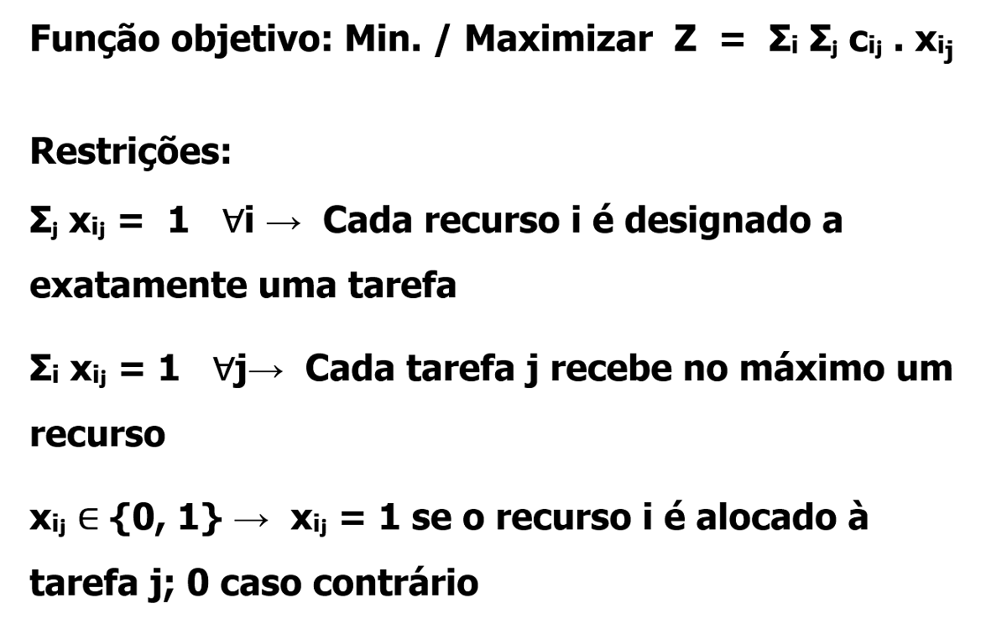
 | PROJ 1
Variáveis

 | X11 | X12 | X13 | X14 | X21 | X22 | X23 | X24 | X31 | X32 | X33 | X34 | X41 | X42 | X43 | X44
 | 0 | 0 | 0 | 1 | 0 | 0 | 1 | 0 | 1 | 0 | 0 | 0 | 0 | 1 | 0 | 0
LUCRO | 13 | 12 | 17 | 32 | 9 | 7 | 10 | 19 | 11 | 9 | 10 | 26 | 7 | 8 | 9 | 24
 |  |  |  |  |  |  |  |  |  |  |  |  |  |  |  |  | Total: | 61

Restrições |  |  |  |  |  |  |  |  |  |  |  |  |  |  |  |  | USADO | CAPACIDADE
PROJETOS 1 | 1 |  |  |  | 1 |  |  |  | 1 |  |  |  | 1 |  |  |  | 1 | 1
PROJETOS 2 |  | 1 |  |  |  | 1 |  |  |  | 1 |  |  |  | 1 |  |  | 1 | 1
PROJETOS 3 |  |  | 1 |  |  |  | 1 |  |  |  | 1 |  |  |  | 1 |  | 1 | 1
PROJETOS 4 |  |  |  | 1 |  |  |  |  |  |  |  | 1 |  |  |  | 1 | 1 | 1
1 PAULA | 1 | 1 | 1 | 1 |  |  |  | 1 |  |  |  |  |  |  |  |  | 1 | 1
2 RAFAELA |  |  |  |  | 1 | 1 | 1 | 1 |  |  |  |  |  |  |  |  | 1 | 1
3 MONICA |  |  |  |  |  |  |  |  | 1 | 1 | 1 | 1 |  |  |  |  | 1 | 1
4 GABRIELA |  |  |  |  |  |  |  |  |  |  |  |  | 1 | 1 | 1 | 1 | 1 | 1

Ex4
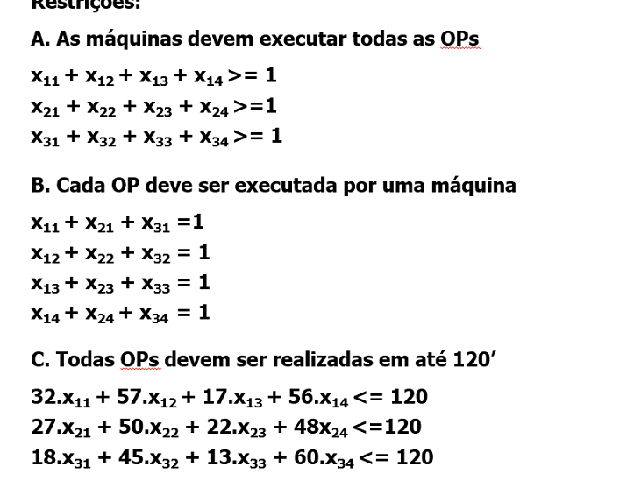
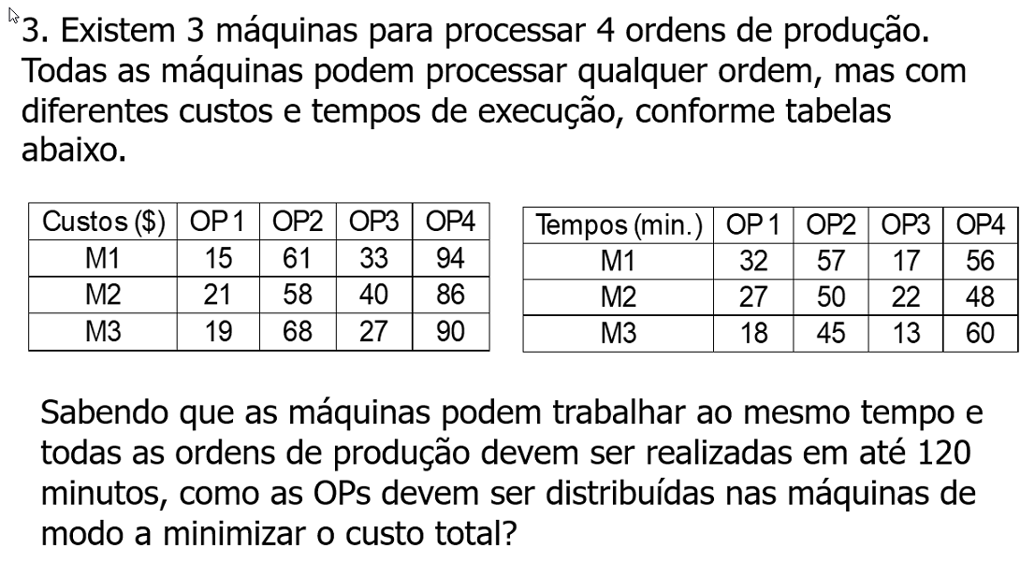
 | M1 OP1 | M1 OP2 | M1 OP3 | M1 OP4 | M2 OP1 | M2 OP2 | M2 OP3 | M2 OP4 | M3 OP1 | M3 OP2 | M3 OP3 | M3 OP4
 | 1 | 0 | 0 | 0 | 0 | 0 | 0 | 0 | 0 | 1 | 1 | 1 |  | Total: | 200
OPS CUSTO | 15 | 61 | 33 | 94 | 21 | 58 | 40 | 86 | 19 | 68 | 27 | 90

RESTRIÇÃO |  |  |  |  |  |  |  |  |  |  |  |  | USADO | CAP
TEMPO M1 | 32 | 57 | 17 | 1 |  |  |  |  |  |  |  |  | 32 | 162
TEMPO M2 |  |  |  |  | 1 | 1 | 1 | 1 |  |  |  |  | 0 | 147
TEMPO M3 |  |  |  |  |  |  |  |  | 1 | 1 | 1 | 1 | 3 | 136
TTOTAL | 1 | 1 | 1 | 1 | 1 | 1 | 1 | 1 | 1 | 1 | 1 | 1 | 4 | 120
OP1 | 1 |  |  |  | 1 |  |  |  | 1 |  |  |  | 1 | 1
OP2 |  | 1 |  |  |  | 1 |  |  |  | 1 |  |  | 1 | 1
OP3 |  |  | 1 |  |  |  | 1 |  |  |  | 1 |  | 1 | 1
OP4 |  |  |  | 1 |  |  |  | 1 |  |  |  | 1 | 1 | 1

